Sayfa1
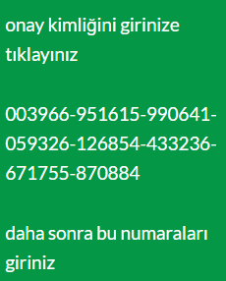
win 11 | onay kimliğini girinize tıklayınız
 | onay kimliğini girinize tıklayınız
 | 003966-951615-990641-059326-126854-433236-671755-870884
 | daha sonra bu numaraları giriniz

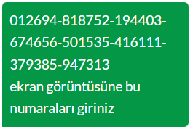

office 2019 | 012694-818752-194403-674656-501535-416111-379385-947313

